Sheet1
序号 | 城堡名 | 产出途径 |  |  |  |  |  |  |  |  |  |  |  |  | 价值评级 | 外城 | 内城
 |  | 黄金宝箱 | 累充 | 累消 | 神秘礼盒 | 金币商城 | 比赛 | 礼包售卖 | 活跃活动 | 拍卖行 | 排行榜 | 媒体 | 线下活动 | 网页活动
93 | 雄狮贺岁城堡 |  |  |  |  |  |  | √ |  |  |  |  |  |  | 3 | 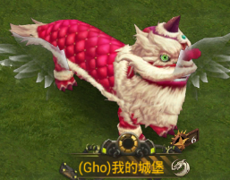
98 | 泰姬陵城堡 |  |  |  |  |  |  | √ |  |  |  |  |  |  | 3 | 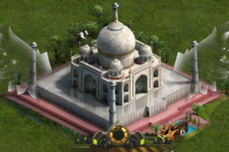
103 | 至尊冰雪神殿城堡 | √ |  |  |  |  |  |  |  |  |  |  |  |  | 3 | 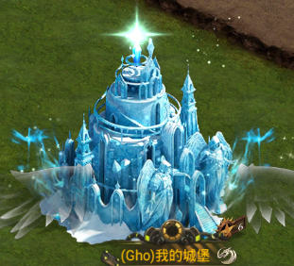
104 | 青龙城堡 |  | √ |  |  |  |  |  |  |  |  |  |  |  | 3 | 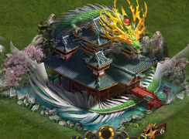
113 | 库拉城堡 |  |  |  |  |  |  | √ |  |  |  |  |  |  | 3 | 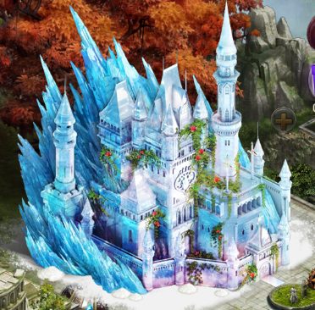 
121 | K深红城堡 |  |  |  |  |  |  | √ |  |  |  |  |  |  | 3 | 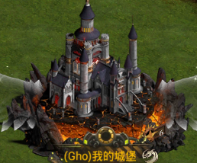 | 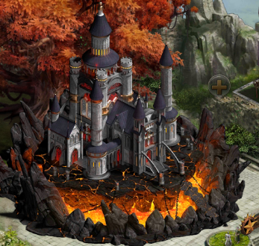
122 | 谷歌城堡 google 夏日庆典 |  |  |  |  |  |  |  |  |  |  |  |  |  | 2 | 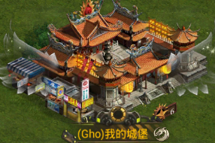 | 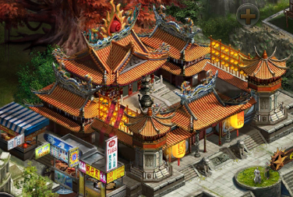
149 | 驯鹿献礼 |  |  |  |  |  |  | √ | √ |  |  |  |  |  | 2 | 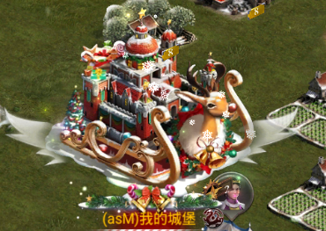
154 | 金龙贺禧城堡 |  |  |  |  |  |  | √ |  |  |  |  |  |  | 3 | 
157 | 爱之相守-男 |  |  |  |  |  |  | √ |  |  |  |  |  |  | 3 | 
158 | 爱之相守-女 |  |  |  |  |  |  | √ |  |  |  |  |  |  | 3 | 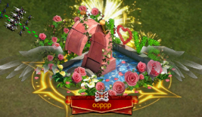
 |  |  |  |  |  |  |  |  | √ |  |  |  |  |  | 3
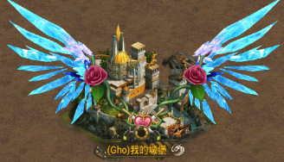
14 | 幽萤羽翼翅膀 |  |  | √ |  |  |  | √ |  |  |  |  |  |  | 3 | 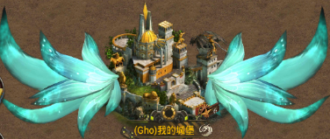
16 | 库拉翅膀 |  |  |  |  |  |  | √ |  |  |  |  |  |  | 3
19 | K深红翅膀 |  |  |  |  |  |  | √ |  |  |  |  |  |  | 3 | 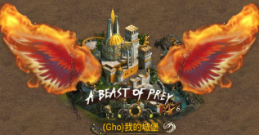
20 | 七夕翅膀-男 |  |  |  |  |  |  | √ |  |  |  |  |  |  | 3 | 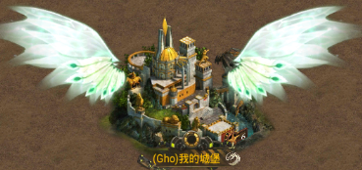
21 | 七夕翅膀-女 |  |  |  |  |  |  | √ |  |  |  |  |  |  | 3 | 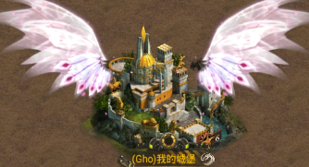
22 | 火鸾之羽 |  |  | √ |  |  |  |  |  |  |  |  |  |  | 3 | 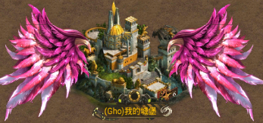
23 | 青金魔龙翼 |  |  | √ |  |  |  |  |  |  |  |  |  |  | 3 | 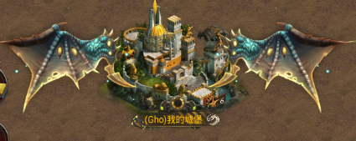
35 | 魔斯拉翅膀 |  |  |  |  |  |  | √ |  |  |  |  |  |  | 3 | 

